Sheet1
 |  |  |  |  | User Client
 |  |  |  |  | 番号 | Action | 数据 | RabbitMQ 发布/接收 | 通信对象 | I/F | comment

 |  |  |  |  | 1 | 拦截作业，并路由到服务器端cups | 有 | - | cups server | IPP
 |  |  |  |  | 4 | 响应消息通知，显示弹窗 | - | 接收 | - | -
 |  |  |  |  | 5 | 加载审验请求URI | 有 | - | http server | URI | 双方协商（URI）
 |  |  |  |  | 10 | 响应消息通知，显示弹窗 | - | 接收 | - | -
 |  |  |  |  | 11 | 加载打印URI，选择打印作业 | 有 | - | http server | URI | 双方协商（URI）

5 打开审验请求网页
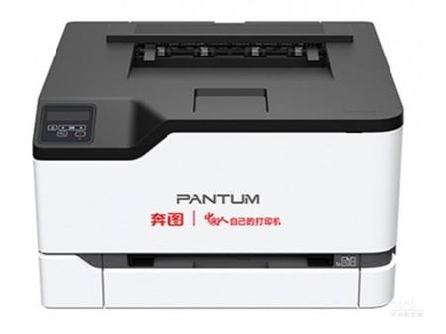
1 打印作业请求
 |  |  |  |  | Cups Server
 |  |  |  |  | 2 | 挂起作业请求，缓存打印文档，收集作业信息 | 有 | - | Http Server | URI | 双方协商（URI、数据结构）

User Client
Prn server
 |  |  |  |  | 16 | 发送打印数据给打印机 | 有 | - | 打印机 | IPP
 |  |  |  |  | 17 | 更新打印作业状态、存储源文件 | 有 | - | Http Server | URI | 双方协商（URI）

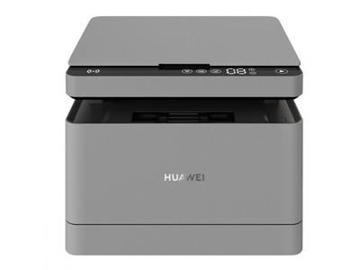
Cups Server

MQ
4 消息通知
2 job添加
15 作业通知
 |  |  |  |  | Daemon
 |  |  |  |  | 13 | 接收读卡器号，IC卡ID； | 有 | - | Http Server | URI | 双方协商（URI、数据结构）
 |  |  |  |  | 15 | 通知cups打印作业开始 | 有 | - | Cups server | LP | lp -d printer_name -H resume -i job_id
10消息通知
Daemon

17 更新状态
13、14 读卡信息通知，JobID确定
Http Server
 |  |  |  |  | Http Server
 |  |  |  |  | 3 | 数据存储，保存状态、准备审验列表 | 无 | 发布 | User Client

Judge Client
7消息通知
3 审验列表消息发布
 |  |  |  |  | 6 | 更新状态，审验请求消息发布 | - | 发布 | Judge client
 |  |  |  |  | 9 | 更新状态，审验结果消息发布 | - | 发布 | User Client
 |  |  |  |  | 12 | 更新状态 | - | - | -
 |  |  |  |  | 14 | 选择可打印作业，返回JobID | 有 | - | Daemon | URI | 双方协商（URI、数据结构） 要求服务器端返回jobid和打印机名称， 并且返回完毕后立刻断开http链接
6 审验请求消息发布
 |  |  |  |  | 18 | 更新状态 | - | - | -
9 审验结果消息发布
DB
8 打印作业信息取得，post审核结果
 |  |  |  |  | Judge Client
 |  |  |  |  | 7 | 响应消息通知，显示弹窗 | - | 接收 | -
 |  |  |  |  | 8 | 显示审验uri | 有 | - | Http Server | URI | 双方协商（URI）

打印作业数据结构
 | UserID
 | JobID
 | JobName
 | JobState
 | PrinterName

2,17 URI,数据结构
 | URI? Http Server端确定
 | key:value | UserID=?&JobID=?&JobName=?&JobState?&PrinterName=？
 | JobState：{New,JudgePass,JudgeReject,Printable,Canel,Complete}
 | job_id：{1,2,3,4,5,211} |  |  | lp -H resume -i 211
5,8,11 URI
 | URI? Http Server端确定

13,14 URI，数据结构
 | URI? Http Server端确定
 | key:value | ReaderID=?&ICCardID=?
 | reponse:
 |  | {
 |  | "printer_name":"aaa",
 |  | "job_id":[12345,5677899]
 |  | }
MQ消息定义
 | 用户名 | 待定；目前使用prn_usr，在做测试用
 | 登陆密码 | 待定；目前使用aA123456，在做测试用

 | virtual host |  | /Print_Job_Security
 | Exchange |  | Print_Job_Exchange
 | ExchangeType |  | TOPIC
 |  |  | RoutingKey:用户ID
 |  |  | BindingKey:用户ID

 | 消息类型： |  | JobApply
 |  |  | JudgeApply
 |  |  | JudgeResult

